学术创新奖
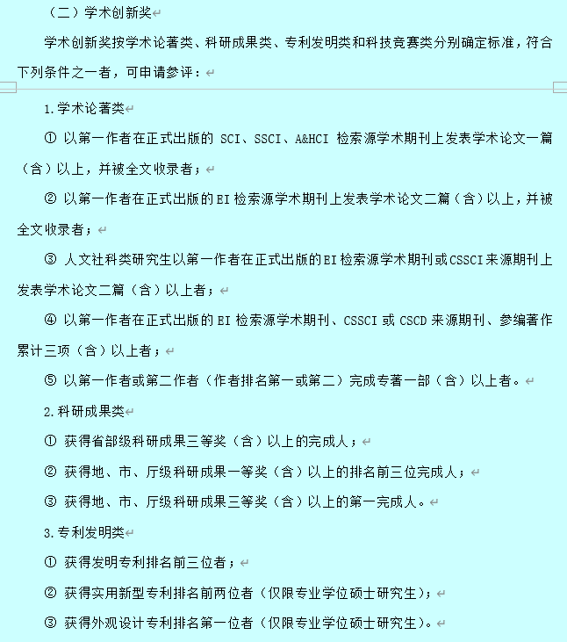
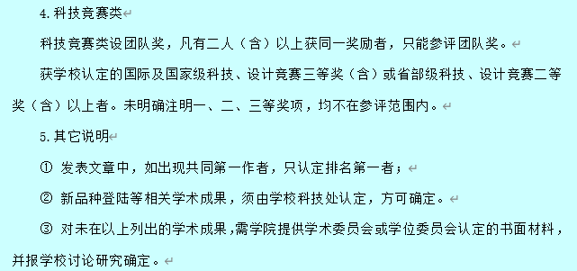
学号 | 初审情况 | 备注
7190365 | 合格
7190380 | 合格
7190397 | 合格
7190403 | 合格
7190405 | 合格
3190359 | 合格
3190364 | 合格
3190375 | 合格
3190387 | 合格
3190394 | 合格
3190408 | 合格
3190412 | 合格
3190421 | 合格
3190427 | 合格
2190147 | 合格
2190137 | 合格
2190138 | 合格
2190140 | 合格
2190141 | 合格
21901142 | 合格
2190146 | 合格
2190148 | 合格
2190149 | 合格
2190150 | 合格
2190151 | 合格
2190152 | 合格
2190155 | 合格
2190157 | 合格
2190160 | 合格
2190166 | 合格
2190168 | 合格 | 个人
2190170 | 合格
2190171 | 合格
2190172 | 合格
2190164 | 合格
2190174 | 合格
7200361 | 合格
7200363 | 合格
7201030 | 合格
3200178 | 合格
3200776 | 合格
2200130 | 合格
2200134 | 合格
2200136 | 合格
2200138 | 合格
2200145 | 合格
2200147 | 合格
2200149 | 合格
2200152 | 合格
2200153 | 合格
2200156 | 合格
2200159 | 合格
2200162 | 合格
2200165 | 合格
2200168 | 合格
2200169 | 合格
2200172 | 合格
2210162 | 合格
2210141 | 合格
2210155 | 合格
2210161 | 合格
2210173 | 合格
2210180 | 合格
2210167 | 合格
2210177 | 合格
2210143 | 合格
2210165 | 合格
2210166 | 合格
2210164 | 合格
2170141 | 合格
2180132 | 合格
2180133 | 合格
2180136 | 合格
2180139 | 合格
2180142 | 合格 | 个人
2180143 | 合格
2180146 | 合格
2190158 | 合格
2200129 | 合格
2200143 | 合格
2200146 | 合格
2200154 | 合格
2200163 | 合格
2210135 | 合格
2200140 | 合格
7190364 | 合格 | 团队
7200407 | 合格
2190168 | 合格 | 团队
3190414 | 未通过 | 文章为共同一作，且排名第二
2210140 | 未通过 | 论文时间超出评奖范围，专利仅公开
3200777 | 未通过 | 不符合评定要求，见下
3200163 | 未通过 | 不符合评定要求，见下

